premiere page
 | 1 | 2 | 3 | 4 | 5 | 6 | 7 | 8 | 9 | 10 | 11 | 12 | 13 | 1 | 2 | 3 | 4 | 5 | 6 | 7 | 8 | 9 | 10 | 11 | 12 | 13
 |  |  |  |  |  |  |  |  |  |  |  |  |  | Date:

 |  |  |  |  |  |  |  |  |  |  |  |  |  | Météo (heure et origine bulletin): |  |  |  |  |  |  | Prochaine météo (heure - comment ?):
 |  |  |  |  |  |  |  |  |  |  |  |  |  | Situation générale:

 |  |  |  |  |  |  |  |  |  |  |  |  |  | Prévision pour la journée:
 |  |  |  |  |  |  |  |  |  |  |  |  |  | Vent: |  |  |  |  | Mer: |  |  |  |  | T eau / T air:
 |  |  |  |  |  |  |  |  |  |  |  |  |  | Rafale: |  |  |  |  | Nuage: |  |  |  |  | Baro:
 |  |  |  |  |  |  |  |  |  |  |  |  |  | Houle: |  |  |  |  | Visi: |  |  |  |  | Temps:
 |  |  |  |  |  |  |  |  |  |  |  |  |  | Infos:
 |  |  |  |  |  |  |  |  |  |  |  |  |  | Prévision nuit:
 |  |  |  |  |  |  |  |  |  |  |  |  |  | Vent: |  |  |  |  | Mer: |  |  |  |  | T eau / T air:
 |  |  |  |  |  |  |  |  |  |  |  |  |  | Rafale: |  |  |  |  | Nuage: |  |  |  |  | Baro:
 |  |  |  |  |  |  |  |  |  |  |  |  |  | Houle: |  |  |  |  | Visi: |  |  |  |  | Temps:
 |  |  |  |  |  |  |  |  |  |  |  |  |  | Infos:
 |  |  |  |  |  |  |  |  |  |  |  |  |  | Tendances ultérieures:
 |  |  |  |  |  |  |  |  |  |  |  |  |  | Vent: |  |  |  |  | Mer: |  |  |  |  | T eau / T air:
 |  |  |  |  |  |  |  |  |  |  |  |  |  | Rafale: |  |  |  |  | Nuage: |  |  |  |  | Baro:
 |  |  |  |  |  |  |  |  |  |  |  |  |  | Houle: |  |  |  |  | Visi: |  |  |  |  | Temps:
 |  |  |  |  |  |  |  |  |  |  |  |  |  | Infos:
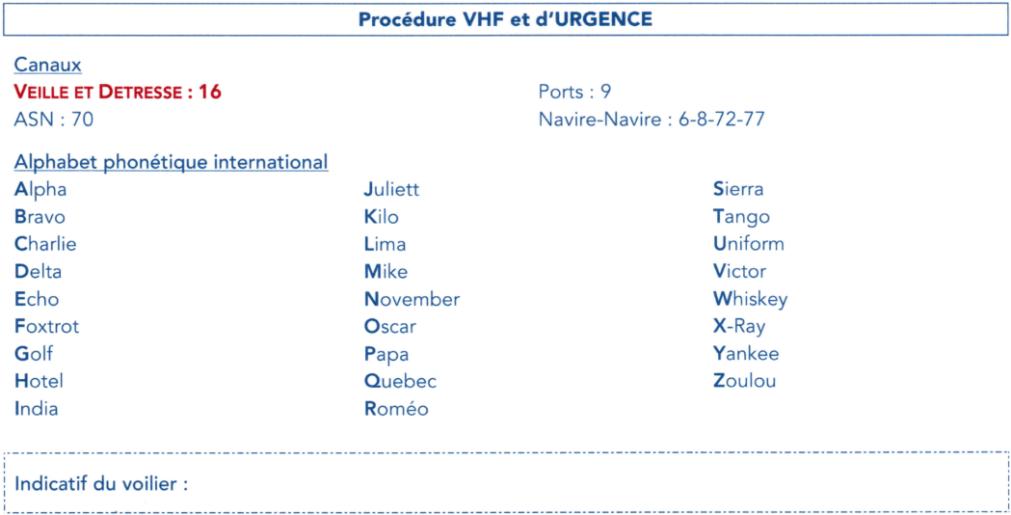
 |  |  |  |  |  |  |  |  |  |  |  |  |  | Heure | Quart | Position (° Estimée / Réelle ±) |  | Cc |  | Loch |  | Sonde (m) | Vent |  | Voile | Allure
 |  |  |  |  |  |  |  |  |  |  |  |  |  |  |  | Lat. | Long. | Cc | Route f | Total | D |  | Dir | F (kt)
1
2
3
4
5
6
7
8
9
10
11
12
13
14
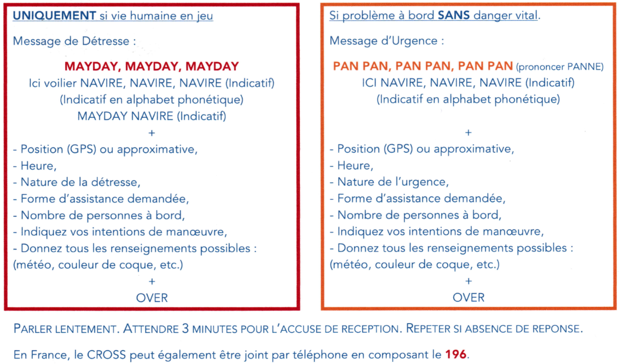
15
16
17
18
19
20
21
22
23
24
25
26
27
28
29
30
 |  |  |  |  |  |  |  |  |  |  |  |  |  | Consignes / Recommandations / Quarts prévus |  |  |  |  |  |  | Notes - Soucis (personne ou materiel)

